会員初期画面
画面仕様書 |  |  | システム名称 |  |  | サブシステム名称 |  |  |  | クラス番号
 |  |  |  |  |  |  |  |  |  | 3A30SI
名称 | 学科コース管理画面 |  |  |  |  |  |  |  |  | 氏名
 |  |  |  |  |  |  |  |  |  | 松本知哉
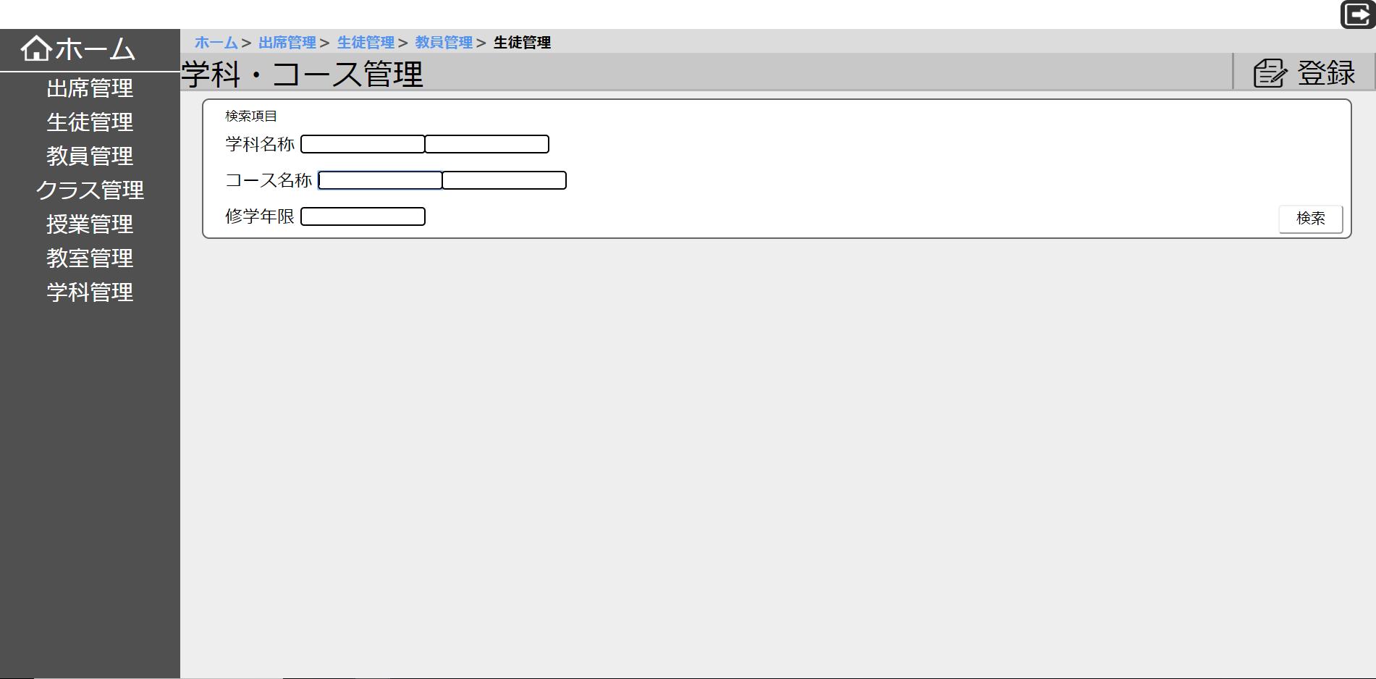
 |  |  |  |  |  |  | 画面詳細

 |  |  |  |  |  |  | フォーム名 |  | 入出庫管理システム

 |  |  |  |  |  |  | 画面サイズ |  | 300x300

 |  |  |  |  |  |  | 背景色 |  | 規定値

 |  |  |  |  |  |  | 文字種類 |  | MS ゴシック

 |  |  |  |  |  |  | 文字サイズ |  | 12

 |  |  |  |  |  |  | 文字色 |  | 黒

 |  |  |  |  |  |  | 注意事項

 | 名称 | 使用コントロール | Caption | 初期値 | 必須入力 | TAB順 | 桁制限 | その他
1 | sidebar |  | サイドバー
2 | btn_Home | button | ホーム
3 | btn_Attendance | button | 出席管理
4 | btn_Student | button | 生徒管理
5 | btn_Teacher | button | 教員管理
6 | btn_Class | button | クラス管理
7 | btn_Classwork | button | 授業管理
8 | btn_Classroom | button | 教室管理
9 | btn_Subject | button | 学科管理
10 | breadcrumbs |  | パンくずリスト
11 | txt_Course | text | 学科・コース管理
12 | btn_Registration | button | 登録
13 | txt_Search | text | 検索項目
14 | txt_Subjectname | text | 学科名称
15 | txt_Subjectbox1 | textbox
16 | txt_Subjectbox2 | textbox
17 | txt_Coursename | text | コース名称
18 | txt_Coursebox1 | textbox
19 | txt_Coursebox2 | textbox
20 | txt_studyyears | text | 修学年限
21 | txt_studyyearsbox | textbox
22 | btn_Search | button | 検索
23 | btn_Logout | button | ログアウト
24
25
26
27
28
29
30

その他
商品登録、削除、編集できます。
コード入力できます。

